상품제안서
자개필함(봉황선비필함) | 상품코드: F22395

 |  |  |  |  |  |  | 02-412-0044 | www.easy1.co.kr
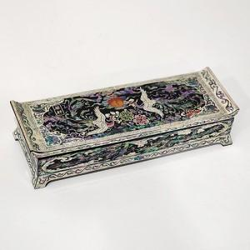

【상세/제작정보】

【인쇄/포장옵션】 | 실크, 100개미만 / 포장지포장

【공급단가】 | 수량 | 20~ | 50~ | 100~ | 300~ | 500~
*VAT별도 | 단가 | 76,050원 | 74,880원 | 73,120원 | 70,200원 | 67,270원

【상품 URL】 | http://www.easy1.co.kr/src/goods_detail.php?gdno=22395

